Chi tiết địa chất
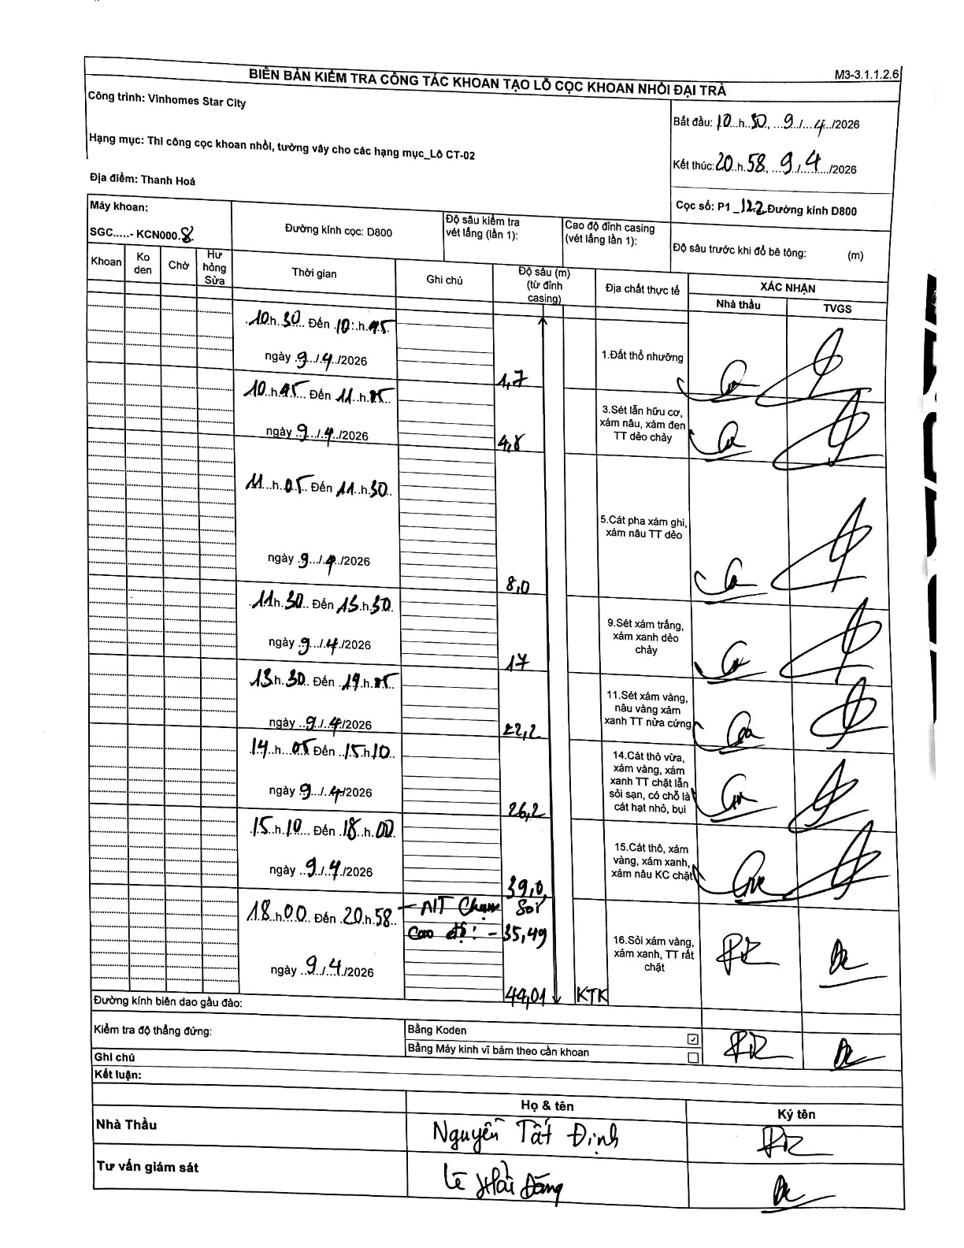
Dự án | Star City Thanh Hóa
Hạng mục | Thi công cọc khoan nhồi, tường vây cho các hạng mục_Lô CT-02
Tên bộ phận | P1_122
Số hiệu cọc | P1_122
Tên Máy khoan | SGC-KCN0008
Đường kính | D800
Bắt đầu thi công | 10:30 09/04/2026
Kết thúc thi công | 20:58 09/04/2026

Địa chất TT | Đường kính | Mô tả lớp thiết kế | Từ (h) | Đến (h) | Cao độ từ | Cao độ đến | T.Gian (h) | Dài (m) | V (m/h) | Ghi chú
1.Đất thổ nhưỡng | D800 | Đất thổ nhưỡng | 10:30 09/04/2026 | 10:45 09/04/2026 | -0.71 | -4.7 | 0.25 | 3.99 | 15.96
2 | D800 | Sét lẫn hữu cơ, xám nâu, xám đen TT dẻo chảy | 10:45 09/04/2026 | 11:05 09/04/2026 | -4.7 | -4.8 | 0.33 | 0.1 | 0.3
3 | D800 | Cát pha xám ghi, xám nâu TT dẻo | 11:05 09/04/2026 | 11:30 09/04/2026 | -4.8 | -8 | 0.42 | 3.2 | 7.68
4 | D800 | Sét xám trắng, xám xanh dẻo chảy | 11:30 09/04/2026 | 13:30 09/04/2026 | -8 | -17 | 2 | 9 | 4.5
5 | D800 | Sét xám vàng, nâu vàng xám xanh TT nửa cứng | 13:30 09/04/2026 | 14:05 09/04/2026 | -17 | -22.2 | 0.58 | 5.2 | 8.91
6 | D800 | Cát thô vừa, xám vàng, xám xanh TT chặt lẫn sỏi sạn, có chỗ là cát hạt nhỏ, bụi | 14:05 09/04/2026 | 15:10 09/04/2026 | -22.2 | -26.2 | 1.08 | 4 | 3.69
7 | D800 | Cát thô, xám vàng, xám xanh, xám nâu KC chặt | 15:10 09/04/2026 | 18:00 09/04/2026 | -26.2 | -39 | 2.83 | 12.8 | 4.52
8 | D800 | Sỏi xám vàng, xám xanh, TT rất chặt | 18:00 09/04/2026 | 20:58 09/04/2026 | -39 | -44.01 | 2.97 | 5.01 | 1.69 | KTK. Cao độ mũi cọc -43.30m (theo lý thuyết dựa trên casing 0.71), ghi chú thực tế tại hiện trường là Cao độ -35.49m (có thể là cao độ so với mặt đất tự nhiên hoặc hệ mốc khác)

ẢNH BIÊN BẢN GỐC

